상품제안서
오바록 천연고무칼라 마우스패드(220*190mm/2/3/4T) | 상품코드: S20965

 |  |  |  |  |  |  | 02-713-8555 | www.synergygift.co.kr
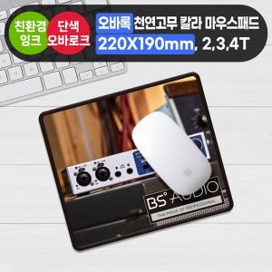

【상세/제작정보】 | <p><span style="font-size: 12pt;">* 기본 오바록 색상 : 검정 ,빨강, 파랑</span>&nbsp;</p>

【인쇄/포장옵션】 | 풀칼라 / OPP(비닐)

【공급단가】 | 수량 | 100~ | 300~ | 500~ | 1,000~ | 3,000~
*VAT별도 | 2T | 2,010원 | 1,600원 | 1,440원 | 1,260원 | 1,150원
 | 3T | 2,270원 | 1,860원 | 1,690원 | 1,500원 | 1,380원
 | 4T | 2,530원 | 2,120원 | 1,940원 | 1,740원 | 1,610원

【상품 URL】 | https://www.synergygift.co.kr:443/src/goods_detail.php?gdno=20965

